REQUEST_TABLE
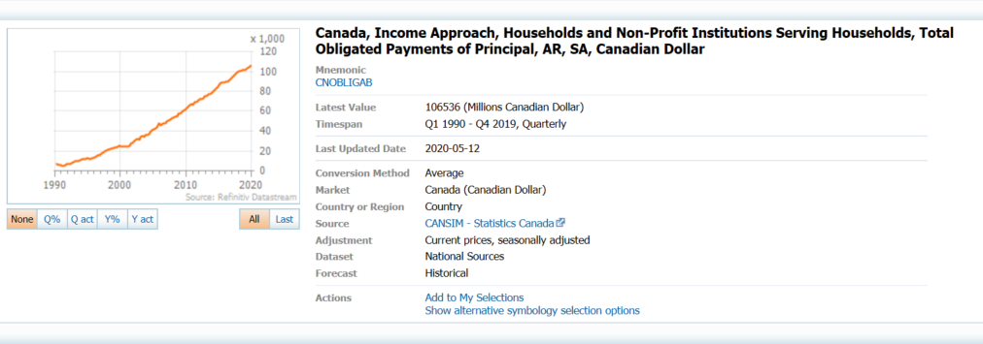
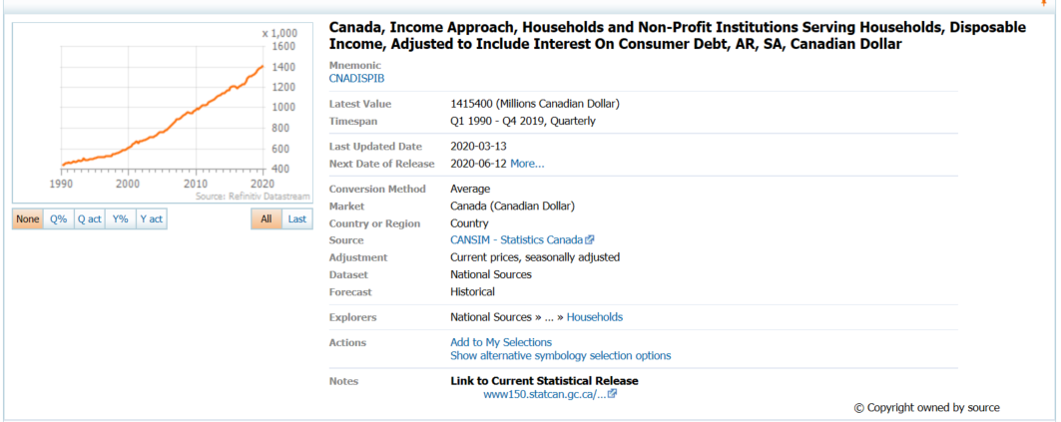
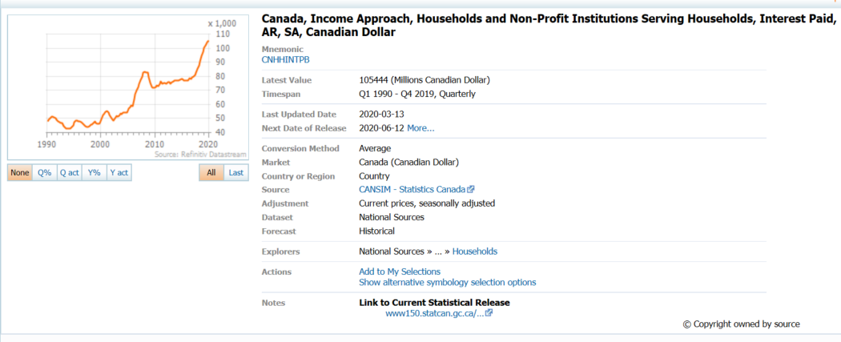
3.0.26.10

 |  |  |  |  |  |  |  |  |  | Last Refreshed: | 2020-05-23
 | Update | Request Type | Format | Series Lookup | Datatype/Expressions | Start Date | End Date | Freq |  | Status | Description |  |  | Statistics |  |  |  | Sequencing
 |  |  |  |  |  |  |  |  |  |  |  | Rows | Cols | Total | Started | Finished | Duration
 | YES | TS | RCM | CNOBLIGAB + CNHHINTPB |  | 01/01/1990 |  | Quarterly | ='Household Debt Service'!$A$1 | OK |  | 123 | 2 | 246 | 16:31:25 | 16:31:27 | 0:00:03
 | YES | TS | RCM | CNADISPIB |  | 01/01/1990 |  | Quarterly | ='Disposable Income before i'!$A$1 | OK |  | 123 | 2 | 246 | 16:31:25 | 16:31:29 | 0:00:04

